Sheet1
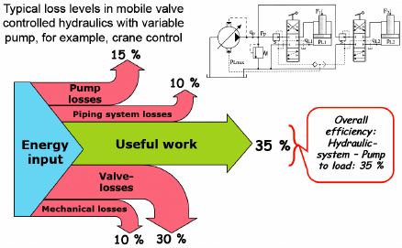
ОРГАНИЗАЦИЯ ЗА ГАРАНТИРАНЕ НА ИКОНОМИЧНАТА РАБОТА НА ПОМПЕН АГРЕГАТ

 | ЕТАПИ
І.Монтаж на нов/ремонтиран ПА и други промени.
1.След 72 часови пробиТехник ЕМО замерва :
Дебит; Напор; Ампераж; Напрежение;
Косинус фи; Активна, Реактивна мощност.
2.Попълва типов протокол №1.1 и го представя в ЕМО.
3.Н-к ЕМО изчислява СРК, КПД, Активна, Реактивна и Пълна мощност;
На тази база определя планов разходен коефициент - със заповед за въвеждане на ПА в експлоатация.
Промяна на плановия разходен коефициент може да настъпи при
доклади от ПЕР; при сезонни изменения в технологията и др.

ІІ.Периодичен контрол.
Н-к ЕМО ежемесечно следи |  | СРК KWh/m3 и го сравнява с плановия.
Ако Котч > 120 % Кпл, извършва се проверка на обекта от Техник ЕМО.
За най-големите ПС, СРК се следи ежедневно от Дежурния Диспечер;
Н-к ПТО и Н-к ЕМО. | При отклонения се предприемат спешни мерки.

ІІІ.Енергийна проверка за причините за преразход на ел. енергия.
В рамките на 7 дни след констатиран преразход се извършва
проверка на обекта от Техник ЕМО.
За резултатите попълва типов протокол №1.2 и го представя в ЕМО.
При възникнали трудности и проблеми специалисти от ЕМО се включват
в откриване на причините за преразхода.

VІ.Периодично планово обследване.
Съгласно програмата за ППР 1 или 2 пъти годишно се замерват ПА
от Техник ЕМО и се представя Типов протокол 1.3 в ЕМО.

